Chi tiết địa chất
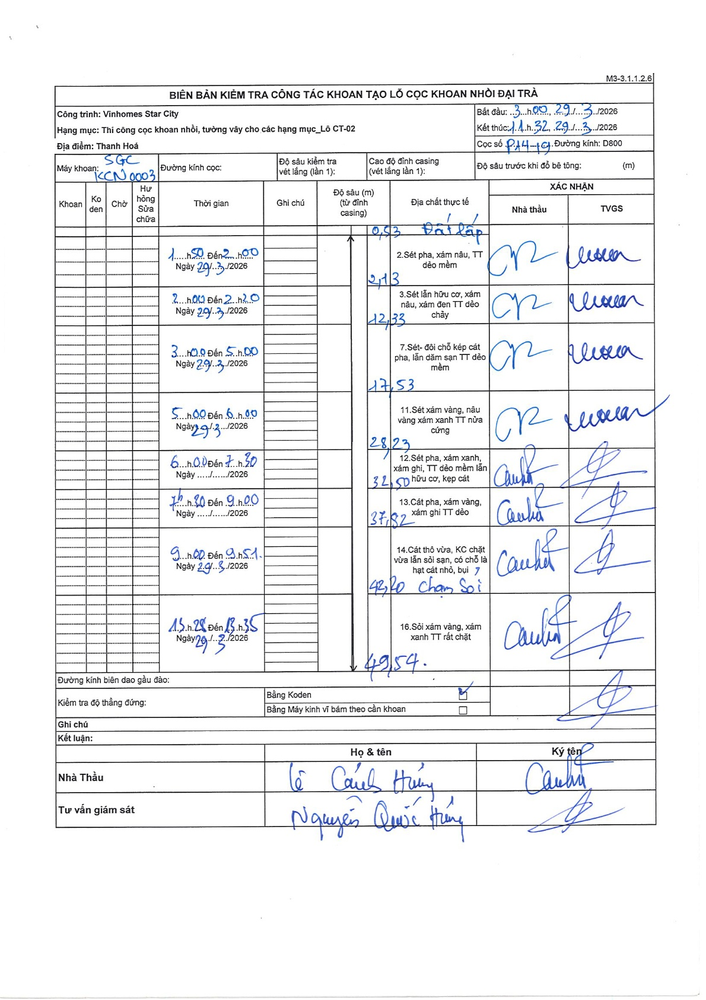
Dự án | Star City Thanh Hóa
Hạng mục | Thi công cọc khoan nhồi, tường vây cho các hạng mục_Lô CT-02
Tên bộ phận | Thi công cọc khoan nhồi
Số hiệu cọc | P14-19
Tên Máy khoan | SGC-KCN0003
Đường kính | D800
Bắt đầu thi công | 03:00 29/03/2026
Kết thúc thi công | 11:32 29/03/2026

Địa chất TT | Đường kính | Mô tả lớp thiết kế | Từ (h) | Đến (h) | Cao độ từ | Cao độ đến | T.Gian (h) | Dài (m) | V (m/h) | Ghi chú
Đất lấp | D800 | Đất lấp | 01:50 29/03/2026 | 02:00 29/03/2026 | -0.71 | -2.13 | 0.17 | 1.42 | 8.52
2 | D800 | Sét pha, xám nâu, TT dẻo mềm | 02:00 29/03/2026 | 02:20 29/03/2026 | -2.13 | -12.33 | 0.33 | 10.2 | 30.6
3 | D800 | Sét lẫn hữu cơ, xám nâu, xám đen TT dẻo chảy | 03:00 29/03/2026 | 05:00 29/03/2026 | -12.33 | -17.53 | 2 | 5.2 | 2.6
4 | D800 | Sét- đôi chỗ kép cát pha, lẫn dăm sạn TT dẻo mềm | 05:00 29/03/2026 | 06:00 29/03/2026 | -17.53 | -28.23 | 1 | 10.7 | 10.7
5 | D800 | Sét xám vàng, nâu vàng xám xanh TT nửa cứng | 06:00 29/03/2026 | 07:30 29/03/2026 | -28.23 | -32.5 | 1.5 | 4.27 | 2.85
6 | D800 | Sét pha, xám xanh, xám ghi, TT dẻo mềm lẫn hữu cơ, kẹp cát | 07:30 29/03/2026 | 09:00 29/03/2026 | -32.5 | -37.82 | 1.5 | 5.32 | 3.55
7 | D800 | Cát pha, xám vàng, xám ghi TT dẻo | 09:00 29/03/2026 | 09:51 29/03/2026 | -37.82 | -43.2 | 0.85 | 5.38 | 6.33
8 | D800 | Cát thô vừa, KC chặt vừa lẫn sỏi sạn, có chỗ là hạt cát nhỏ, bụi, chạm Sỏi | 11:28 29/03/2026 | 13:35 29/03/2026 | -43.2 | -49.54 | 2.12 | 6.34 | 3
9 | D800 | Sỏi xám vàng, xám xanh TT rất chặt | 11:28 29/03/2026 | 13:35 29/03/2026 | -49.54 | -49.54 | 2.12 | 0 | 0

ẢNH BIÊN BẢN GỐC

